1-Uitgangspunten
Naam opdrachtgever | ROC van Amsterdam-Flevoland
Calculatie onderdeel | 1-Uitgangspunten
Gebouw/plaats | Amsterdam en omstreken
Referentie nummer | 0.00

Algemeen
U dient per tabblad de (beige) invoervelden in te vullen.
De inschrijver draagt er zorg voor dat de totstandkoming van het inschrijvingsbedrag overeenkomt met de onderliggende tabbladen. Indien dit niet het geval is wordt de inschrijving ongeldig verklaard.
Het door de inschrijver ingediende inschrijfbedrag is de maximale vergoeding voor het gevraagde in de aanbestedingsdocumenten.
Toelichting maximale bovensgrens plafond inschrijvingsbedrag en maximum ondergrens inschrijvingsbedrag
Inschrijvingen boven het maximum en beneden het minimum budget worden terzijde gelegd.
Toelichting maximale bovengrens budget per MBO College
Per MBO College is een maximale bovengrens plafondbedrag vastgesteld. De optelsom van de maximale bovengrenzen voor de MBO Colleges ligt hoger dan de maximale bovengrens plafondbedrag van het inschrijvingsbedrag. Deze maximale bovengrens plafondbedrag van het inschrijvingsbedrag mag niet overschreden worden. De inschrijver is zelf verantwoordelijk om zowel de maximale bovengrens plafondbedrag per MBO College én de maximale bovengrens plafondbedrag inschrijvingsbedrag niet te overschrijden én de maximale ondergrens inschrijvingsbedrag te onderschrijden.
Prijsniveau
Het loon- en prijspeil van 1 juli 2025 is het uitgangspunt voor alle aan te bieden tarieven en prijzen. De prijzen worden weergegeven exclusief de verschuldigde B.T.W.
Contractjaarprijs
De contractjaarprijs is opgebouwd uit alle componenten die zijn opgenomen in het calculatiemodel met uitzondering van de afroepprijzen.
Bij vaststelling van de contractjaarprijs wordt rekening gehouden met de overname uren en kosten zoals gesteld in Bijlage J Overname personeel. Na gunning van de opdracht wordt op basis van de daadwerkelijke overnamekosten de definitieve contractjaarprijs vastgesteld.
Uurtarieven
De dienstverlener geeft op basis van het calculatiemodel een uurtariefopbouw op van de in te zetten categorieën medewerkers. De kosten voor werkkleding en uitrusting, materialen, middelen (inclusief de levering van afvalzakken) en machines, parkeerkosten en aanvraag VOG alsmede de overige indirecte kosten maken onderdeel uit van de uurtarieven.
De opgegeven uurtarieven zijn, ten aanzien van de verdeling in loongroepen, gebaseerd op de gemiddelde eigenbedrijfssituatie.
Suppletiekosten
Suppletiekosten worden niet opgenomen in het uurtarief, maar worden begroot op basis van de maximale overnamekosten. De dienstverlener houdt rekening met eventuele vermindering van uren en de kosten die hieruit voortvloeien als onderdeel van de maximale overnamekosten. De maximale suppletiekosten maken deel uit van de maximale bovengrens plafond inschrijvingsbedrag en maximum ondergrens inschrijvingsbedrag, maar zijn geen component in het plafondbedrag per MBO College. Na gunning wordt het definitieve suppletiekosten component, op basis van de daadwerkelijk overgenomen medewerkers, vastgesteld en eventueel naar beneden aangepast. Met deze aanpassing is de definitieve contract jaarprijs voor de start van de overeenkomst vastgesteld. Bij het niet invullen van het suppletiekosten component kan de dienstverlener hier na gunning geen aanspraak meer op doen.

6-Opbouw uurtarief productie
Onderstaand geeft de dienstverlener een opbouw van het gemiddelde uurloon voor reguliere werkzaamheden. Gedurende de contractperiode worden de opgegeven percentages per loongroep, waarop het opgegeven gemiddelde uurtarief is gebaseerd, NIET aangepast.
Invoervelden

Naam opdrachtgever | ROC van Amsterdam-Flevoland
Calculatie onderdeel | 6-Opbouw uurtarief productie
Gebouw/plaats | Amsterdam en omstreken
Referentie nummer | 0.00
Naam dienstverlener | 0.00
Prijspeil | 2025-07-01

Tariefopbouw schoonmaak |  |  | Gemiddeld tarief ma t/m vr |  | Medewerker | Uurlonen 1 juli 2025
 |  |  |  |  |  | 1 | 2 | 3 | 4 | 5 | 6
Basisuurloon | CAO gebonden kosten |  | € - |  | 17 jaar en jonger
Specialistentoeslag | CAO gebonden kosten |  | € - |  | 18 jaar
 |  |  |  |  | 19 jaar
Bruto uurloon |  |  | € - |  | Vakvolwassen 1 dienstjaar
 |  |  |  |  | Vakvolwassen 2 dienstjaren
Vakantietoeslag | CAO gebonden kosten |  | € - |  | Vakvolwassen 3 dienstjaren
Structurele eindejaarsuitkering | CAO gebonden kosten |  | - |  | Vakvolwassen 4 dienstjaren
Bruto uurloon inclusief toeslagen |  |  | € - | 0.0%
 |  |  |  |  | Medewerker | Percentage per loongroep voor gemiddeld tarief
SV-loon grondslag voor berekening sociale verzekeringen |  |  | € - |  |  | 1 | 2 | 3 | 4 | 5 | 6
Premies Sociale Verzekeringen |  | [zie premies en opslagen] | #DIV/0! |  | 17 jaar en jonger
Subtotaal loonkosten per uur inclusief sociale verzekeringen |  |  | #DIV/0! | #DIV/0! | 18 jaar
 |  |  |  |  | 19 jaar
Opslag niet werkbare dagen |  | [zie premies en opslagen] | #DIV/0! |  | Vakvolwassen 1 dienstjaar
Totaal loonkosten per uur |  |  | #DIV/0! | #DIV/0! | Vakvolwassen 2 dienstjaren
 |  |  |  |  | Vakvolwassen 3 dienstjaren | 0%
Materiaal/- en middelen |  | Projectgebonden! |  | 0.0% | Vakvolwassen 4 dienstjaren
Werkkleding en uitrusting |  | Projectgebonden! |  | 0.0% | Totaal per loongroepen | 0% | 0% | 0% | 0% | 0% | 0% | 0%
Machinekosten |  |  |  | #DIV/0!
 |  |  |  |  | Medewerker | Opbouw gemiddeld tarief
Totaal directe kosten |  |  | #DIV/0! | #DIV/0! |  | 1 | 2 | 3 | 4 | 5 | 6
 |  |  |  |  | 17 jaar en jonger | € - | € - | € - | € - | € - | € -
Indirect toezicht |  |  |  | #DIV/0! | 18 jaar | € - | € - | € - | € - | € - | € -
Managementkosten |  |  |  | #DIV/0! | 19 jaar | € - | € - | € - | € - | € - | € -
P.Z. kosten |  |  |  | #DIV/0! | Vakvolwassen 1 dienstjaar | € - | € - | € - | € - | € - | € -
Opleiding |  |  |  | #DIV/0! | Vakvolwassen 2 dienstjaren | € - | € - | € - | € - | € - | € -
Administratiekosten |  |  |  | #DIV/0! | Vakvolwassen 3 dienstjaren | € - | € - | € - | € - | € - | € -
Huisvestingskosten |  |  |  | #DIV/0! | Vakvolwassen 4 dienstjaren | € - | € - | € - | € - | € - | € -
Reiskosten/autokosten |  | Projectgebonden! |  | #DIV/0! | Totaal per loongroepen | € - | € - | € - | € - | € - | € -
Kosten verzuimbegeleiding |  |  |  | #DIV/0!
 |  |  |  | #DIV/0!
Totaal indirecte kosten |  |  | #DIV/0! | #DIV/0! | Tarief componenten samenvatting |  |  | Gemiddeld tarief ma t/m vr

Risico en winst |  |  |  | 0.0% | Bruto uurloon |  |  | € -
 |  |  |  |  | Vakantietoeslag |  |  | € -
Totaal eindtarief normale werktijden [06.00-21.30 uur] |  |  | #DIV/0! | #DIV/0! | Structurele eindejaarsuitkering |  |  | -
 |  |  |  |  | Premies Sociale Verzekeringen |  |  | #DIV/0!
Totaal eindtarief [incl. 30% toeslag] |  |  | #DIV/0! |  | Opslag niet werkbare dagen |  |  | #DIV/0!
 |  |  |  |  | Materiaal/- en middelen |  |  | € -
Totaal eindtarief weekenden [incl. 50% toeslag] |  |  | #DIV/0! |  | Werkkleding en uitrusting |  |  | € -
 |  |  |  |  | Machinekosten |  |  | € -
Totaal eindtarief feestdagen [incl. 150% toeslag] |  |  | #DIV/0! |  | Indirect toezicht |  |  | € -
 |  |  |  |  | Managementkosten |  |  | € -
 |  |  |  |  | P.Z. kosten |  |  | € -
 |  |  |  |  | Opleiding |  |  | € -
 |  |  |  |  | Administratiekosten |  |  | € -
 |  |  |  |  | Huisvestingskosten |  |  | € -
 |  |  |  |  | Reiskosten/autokosten |  |  | € -
 |  |  |  |  | Kosten verzuimbegeleiding |  |  | € -
 |  |  |  |  | Risico en winst |  |  | € -

 |  |  |  |  | Totaal eindtarief normale werktijden [06.00-21.30 uur] |  |  | #DIV/0!

 |  |  |  |  | Totaal eindtarief [incl. 30% toeslag] |  |  | #DIV/0!

 |  |  |  |  | Totaal eindtarief weekenden [incl. 50% toeslag] |  |  | #DIV/0!

 |  |  |  |  | Totaal eindtarief feestdagen [incl. 150% toeslag] |  |  | #DIV/0!

7-Opbouw uurtarief toezicht
Onderstaand geeft de dienstverlener een opbouw van het gemiddelde uurloon voor reguliere werkzaamheden. Gedurende de contractperiode worden de opgegeven percentages per loongroep, waarop het opgegeven gemiddelde uurtarief is gebaseerd, NIET aangepast.
Invoervelden

Naam opdrachtgever | ROC van Amsterdam-Flevoland
Calculatie onderdeel | 7-Opbouw uurtarief toezicht
Gebouw/plaats | Amsterdam en omstreken
Referentie nummer | 0.00
Naam dienstverlener | 0.00
Prijspeil | 2025-07-01

Tariefopbouw toezicht |  |  | Gemiddeld tarief ma t/m vr |  | Medewerker | Uurlonen 1 juli 2024
 |  |  |  |  |  | 1 | 2 | 3 | 4 | 5 | 6
Basisuurloon | CAO gebonden kosten |  | € - |  | Vakvolwassen 1 dienstjaar
Specialistentoeslag | CAO gebonden kosten |  | € - |  | Vakvolwassen 2 dienstjaren
 |  |  |  |  | Vakvolwassen 3 dienstjaren
Bruto uurloon |  |  | € - |  | Vakvolwassen 4 dienstjaren

Vakantietoeslag | CAO gebonden kosten |  | € - |  | Medewerker | Percentage per loongroep voor gemiddeld tarief
Structurele eindejaarsuitkering | CAO gebonden kosten |  | - |  |  | 1 | 2 | 3 | 4 | 5 | 6
Bruto uurloon inclusief toeslagen |  |  | € - | 0.0% | Vakvolwassen 1 dienstjaar
 |  |  |  |  | Vakvolwassen 2 dienstjaren
SV-loon grondslag voor berekening sociale verzekeringen |  |  | € - |  | Vakvolwassen 3 dienstjaren
Premies Sociale Verzekeringen |  | [zie premies en opslagen] | #DIV/0! |  | Vakvolwassen 4 dienstjaren
Subtotaal loonkosten per uur inclusief sociale verzekeringen |  |  | #DIV/0! | #DIV/0! | Totaal per loongroepen | 0% | 0% | 0% | 0% | 0% | 0% | 0%

Opslag niet werkbare dagen |  | [zie premies en opslagen] | #DIV/0! |  | Medewerker | Opbouw gemiddeld tarief
Totaal loonkosten per uur |  |  | #DIV/0! | #DIV/0! |  | 1 | 2 | 3 | 4 | 5 | 6
 |  |  |  |  | Vakvolwassen 1 dienstjaar | € - | € - | € - | € - | € - | € -
Materiaal/- en middelen |  | Projectgebonden! |  | 0.0% | Vakvolwassen 2 dienstjaren | € - | € - | € - | € - | € - | € -
Werkkleding en uitrusting |  | Projectgebonden! |  | 0.0% | Vakvolwassen 3 dienstjaren | € - | € - | € - | € - | € - | € -
 |  |  |  |  | Vakvolwassen 4 dienstjaren | € - | € - | € - | € - | € - | € -
 |  |  |  |  | Totaal per loongroepen | € - | € - | € - | € - | € - | € -
Totaal directe kosten |  |  | #DIV/0! | #DIV/0!

Indirect toezicht |  |  |  | #DIV/0!
Managementkosten |  |  |  | #DIV/0!
P.Z. kosten |  |  |  | #DIV/0!
Opleiding |  |  |  | #DIV/0!
Administratiekosten |  |  |  | #DIV/0!
Huisvestingskosten |  |  |  | #DIV/0!
Reiskosten/autokosten |  | Projectgebonden! |  | #DIV/0!
Kosten verzuimbegeleiding |  |  |  | #DIV/0!

Totaal indirecte kosten |  |  | #DIV/0! | #DIV/0! | Tarief componenten samenvatting |  |  | Gemiddeld tarief ma t/m vr

Risico en winst |  |  |  | 0.0% | Bruto uurloon |  |  | € -
 |  |  |  |  | Vakantietoeslag |  |  | € -
Totaal eindtarief normale werktijden [06.00-21.30 uur] |  |  | #DIV/0! | #DIV/0! | Structurele eindejaarsuitkering |  |  | -
 |  |  |  |  | Premies Sociale Verzekeringen |  |  | #DIV/0!
Totaal eindtarief [incl. 30% toeslag] |  |  | #DIV/0! |  | Opslag niet werkbare dagen |  |  | #DIV/0!
 |  |  |  |  | Materiaal/- en middelen |  |  | € -
Totaal eindtarief weekenden [incl. 50% toeslag] |  |  | #DIV/0! |  | Werkkleding en uitrusting |  |  | € -
 |  |  |  |  | Machinekosten |  |  | € -
Totaal eindtarief feestdagen [incl. 150% toeslag] |  |  | #DIV/0! |  | Indirect toezicht |  |  | € -
 |  |  |  |  | Managementkosten |  |  | € -
 |  |  |  |  | P.Z. kosten |  |  | € -
 |  |  |  |  | Opleiding |  |  | € -
 |  |  |  |  | Administratiekosten |  |  | € -
 |  |  |  |  | Huisvestingskosten |  |  | € -
 |  |  |  |  | Reiskosten/autokosten |  |  | € -
 |  |  |  |  | Kosten verzuimbegeleiding |  |  | € -
 |  |  |  |  | Risico en winst |  |  | € -

 |  |  |  |  | Totaal eindtarief normale werktijden [06.00-21.30 uur] |  |  | #DIV/0!

 |  |  |  |  | Totaal eindtarief [incl. 30% toeslag] |  |  | #DIV/0!

 |  |  |  |  | Totaal eindtarief weekenden [incl. 50% toeslag] |  |  | #DIV/0!

 |  |  |  |  | Totaal eindtarief feestdagen [incl. 150% toeslag] |  |  | #DIV/0!

8-Additionele kosten
Invoervelden

Naam opdrachtgever | ROC van Amsterdam-Flevoland
Calculatie onderdeel | 8-Additionele kosten
Gebouw/plaats | Amsterdam en omstreken
Referentie nummer | 0.00
Naam dienstverlener | 0.00
Prijspeil | 2025-07-01

Locatie | Adres | Omschrijving werkzaamheden | Aanvullend/ foto's | Eenheid | Aantal eenheden | Prijs per eenheid | frequentie per jaar | kosten per jaar
Joke Smit College (Vavo) | Reijnier Vinkeleskade 62, Amsterdam | Raam ventilatieroosters uitblazen middels compressor vanuit de binnenzijde. Inclusief (de)montage en het inzetten van bereikbaarheidsmiddelen. |  | stuks | 196 |  | 0.5 | € -
MBO College Zuid | Europaboulevard 13, Amsterdam | Parketvloeren voor liften 2e t/m 6e etage schuren en afwerken met een beschermlaag |  | m2 | 98.2 |  | 1 | € -
MBO College Amstelland | Maalderij 37, Amstelveen | Stof- en vlekvrij maken 16 rode lampen en kunstwerk (hangend in centrale ruimte) | 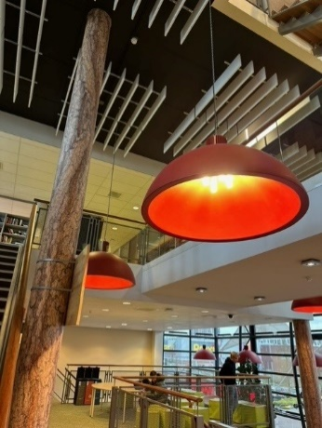 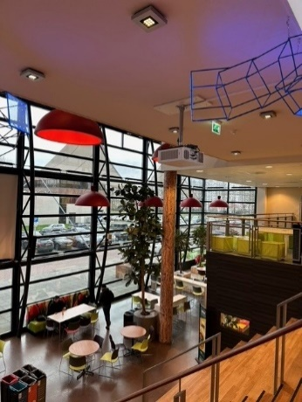 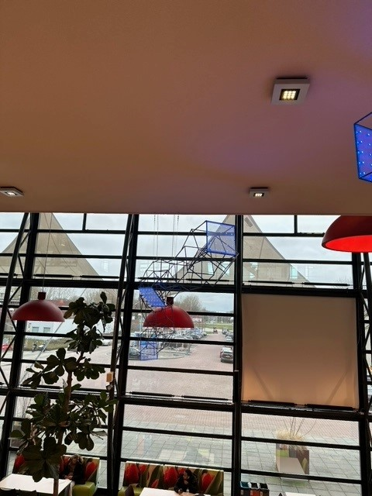 | Uur |  |  | 4.0 | € -
MBO College Amstelland | Maalderij 37, Amstelveen | Stof- en vlekvrij maken van dakje | 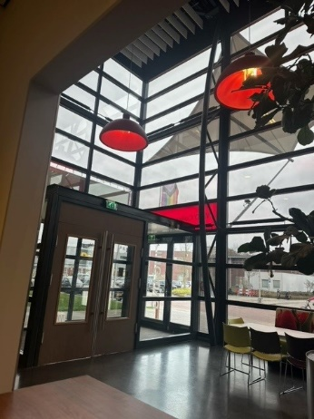 | m2 | 12 |  | 4 | € -
MBO College Amstelland | Maalderij 37, Amstelveen | Sproeiextraheren tapijtvloeren in het hele gebouw |  | m2 | 1870 |  | 1 | € -
MBO College Almere | Straat van Florida 1, Almere | Servicemedewerker voor nalopen gebouw i.v.m. zomervakantiebezetting van personeel - o.a. sanitair, verkeersruimten, prullenbakken. Werkzaamheden in overleg met het college. 2 weken 3 uur per dag. |  | Uur | 3 |  | 10 | € -
MBO College Almere | Straat van Florida 1, Almere | Hoge randen en richels in de centrale hal stofvrij maken, gelijktijdig met de glasbewassing. Randen en richels verspreid over de centrale hal van 842 m2. | 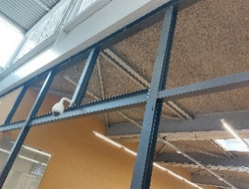 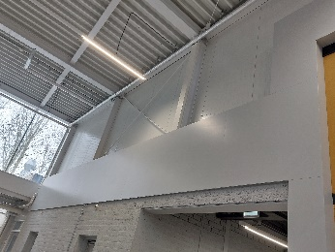 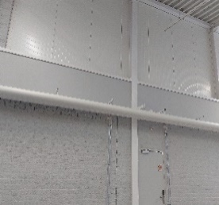 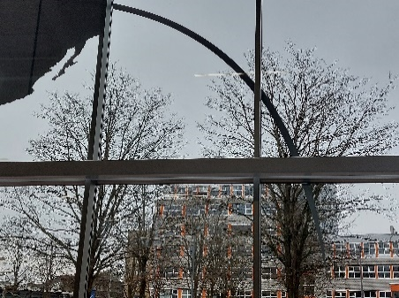 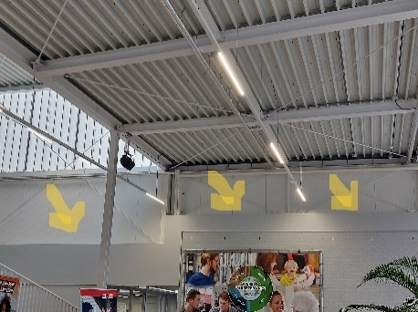 Strekkende meters onbekend, m2 hal = 842 | uur |  |  | 2 | € -
MBO College Almere Poort | Winterspelenplein 25, Almere | Grondig reinigen tegels parkeergarage d.m.v. hogedruk reiniging. |  | m2 | 1552 |  | 1 | € -
MBO College Hilversum | Arena 301, Hilversum | Servicemedewerker voor nalopen gebouw i.v.m. zomervakantiebezetting van personeel en een beperkt aantal studenten- o.a. sanitair, verkeersruimten, prullenbakken. Werkzaamheden en bouwdeel in overleg met het college. 11 weken 8 uur per dag |  | Uur | 8 |  | 55 | € -
MBO College Hilversum | Arena 301, Hilversum | Stof- en vlekvrij maken van de bodem van de binnenzijde van de brandslanghaspels. |  | stuks | 46 |  | 1 | € -
MBO College Hilversum | Arena 301, Hilversum | Servicemedewerkers: - Buitenwerkzaamheden (bladblazen, parkeerterrein nalopen, strooien, afval opruimen etc.) inclusief schoonhouden 3 rookplekken en legen van de roosters en daarnaast hogedruk reiniging fietsenheling (hogedrukreiniger college) en zitbanken. - Zitelementen patio reinigen bij gebruik door studenten en medewerkers. - Naloopwerkzaamheden. - Flexibele inzetbaarheid afhankelijk van wat er die dag nodig is. |  | Uur | 2.5 |  | 200 | € -
MBO College Hilversum | Arena 301, Hilversum | Servicemedewerkers: - Koffiemachines vullen/ schoonmaken/ eerste lijn storingen. - voorraad bijhouden van thee, cup-a-soup etc. |  | Uur | 4 |  | 200 | € -
MBO College Hilversum | Arena 301, Hilversum | In- en uitruimen vaatwassers |  | stuks | 8 |  | 200 | € -
MBO College Hilversum | Arena 301, Hilversum | Reinigen binnenzijde magnetrons |  | stuks | 8 |  | 12 | € -
MBO College Hilversum | Arena 301, Hilversum | Reinigen binnenzijde koelkasten |  | stuks | 8 |  | 1 | € -
MBO College Lelystad | Agorawagenplein 1, Lelystad | Servicemedewerker voor nalopen gebouw i.v.m. opstart onderwijs na zomervakantie. Werkzaamheden in overleg met het college. 2 dagen (donderdag en vrijdag voor opstart onderwijs na zomervakantie) 3 uur per dag. |  | Uur | 3 |  | 2 | € -
MBO College Lelystad | Agorawagenplein 1, Lelystad | Entreedeuren beneden en boven (puien en klapdeuren), kelder en entree dagelijks vlek en vingertast vrij 2-zijdig (sepa en gevelglas) |  | m2 | 168 |  | 200 | € -
MBO College Zuidoost | Fraijlemaborg 135, Amsterdam | Servicemedewerker voor nalopen gebouw i.v.m. zomervakantie van personeel- o.a. sanitair, verkeersruimten, prullenbakken. Werkzaamheden in overleg met het college. 10 weken 2 uur per dag. |  | Uur | 2 |  | 50 | € -
MBO College Westpoort | Kabelweg 88, Amsterdam | Ondersteunende diensten (o.a. pand openen en diverse conciërge taken) |  | Uur | 5 |  | 200 | € -
MBO College Noord | Gare du Nord 13, Amsterdam | Servicemedewerker voor nalopen gebouw i.v.m. zomervakantiebezetting van personeel - o.a. sanitair, verkeersruimten, prullenbakken. Werkzaamheden in overleg met het college. 2 weken 3 uur per dag. |  | Uur | 3 |  | 10 | € -
MBO College Westpoort | Tempelhofstraat 80, Amsterdam | Servicemedewerker voor nalopen gebouw i.v.m. zomervakantiebezetting van personeel - o.a. sanitair, verkeersruimten, prullenbakken. Werkzaamheden in overleg met het college. 2 weken 3 uur per dag. |  | Uur | 3 |  | 10 | € -
ROC Top NDSM | NDSM-straat 1, Amsterdam | Tapijtreiniging middels sproeiextractie |  | m2 | 2715 |  | 1 | € -

Vakantieschoonmaak
Locatie | Adres | Omschrijving werkzaamheden |  | m2 | Productie uren per week | Prijs per uur | frequentie per jaar | kosten per jaar
MBO College Airport | Diamantlaan 29, Hoofddorp | Schoonmaak BG additioneel in vakantieweken |  | 806.62 |  |  | 11.00 | € -

Dieptereiniging*
Locatie | Adres | Omschrijving werkzaamheden |  | Eenheid | Aantal of m2 | Prijs per eenheid | frequentie per jaar | kosten per jaar
MBO College Airport | Opaallaan 25, Hoofddorp | Dieptereiniging keuken A-gebouw, B-gebouw en Lounge |  | m2 | 122 |  | 1 | € -
MBO College Airport | Diamantlaan 29, Hoofddorp | Dieptereiniging keuken (ruimte DL.0.01a uit ruimtestaat) |  | m2 | 156 |  | 1 | € -
MBO College Amstelland | Maalderij 37, Amstelveen | Dieptereiniging keuken cateraar (BG) |  | m2 | 85 |  | 1 | € -
Joke Smit College (Vavo) | Reijnier Vinkeleskade 62, Amsterdam | Dieptereiniging keuken cateraar |  | m2 | 51 |  | 1 | € -
MBO College Zuid | Europaboulevard 13, Amsterdam | Dieptereiniging keuken kantine (ruimte 3.03A t/m 3.03K conform ruimtestaat) |  | m2 | 172 |  | 1 | € -
MBO College Centrum | Da Costastraat 36-38, Amsterdam | Dieptereiniging keuken ruimte DC3.2.15 uit ruimtestaat |  | m2 | 54 |  | 1 | € -
MBO College Centrum | Da Costastraat 60-62, Amsterdam | Dieptereiniging koel- en vriescellen BG (ruimte 0.43, 0.44, 0.41 en 0.42 uit ruimtestaat feitelijke ruimtenummers) |  | m2 | 30 |  | 1 | € -
MBO College Centrum | Da Costastraat 64, Amsterdam | Dieptereiniging keuken en spoelkeukens (ruimte 0.16, 0.17A, 0.17B, 1.12, 1.13, 1.13b uit ruimtestaat feitelijke ruimtenummers) |  | m2 | 282 |  | 1 | € -
MBO College Centrum | Elandstraat 175, Amsterdam | Dieptereiniging keukens BG (ruimte E010, E019, E019B, E022 uit ruimtestaat feitelijke ruimtenummers) |  | m2 | 456 |  | 1 | € -
MBO College Centrum | Elandstraat 175, Amsterdam | Dieptereiniging keukens 1e etage (ruimte E113, E113A, E119, E119B, E123 uit ruimtestaat feitelijke ruimtenummers) |  | m2 | 431 |  | 1 | € -
MBO College Centrum | Elandstraat 175, Amsterdam | Dieptereiniging keukens 2e etage (ruimte E213 en E213A uit ruimtestaat feitelijke ruimtenummers) |  | m2 | 231 |  | 1 | € -
MBO College Centrum | Roelof Hartstraat 6-8, Amsterdam | Dieptereiniging keuken Elementen (keuken, opslag koude keuken) |  | m2 | 53 |  | 1 | € -
MBO College Almere | Straat van Florida 1, Almere | Dieptereiniging keuken cateraar A-gebouw (1/3e van A.0.49, A.0.49B en A.0.49A) |  | m2 | 78 |  | 1 | € -
MBO College Almere | Straat van Florida 1, Almere | Dieptereiniging keuken cateraar B-gebouw (C048 op plattegrond) |  | m2 | 26 |  | 1 | € -
MBO College Almere | Straat van Florida 1, Almere | Dieptereiniging keuken lesrestaurant (C023 op plattegrond) inclusief koelcel en vriescel (C020 en C021 op plattegrond) |  | m2 | 107 |  | 1 | € -
MBO College Almere | Straat van Florida 1, Almere | Dieptereiniging keuken kooklokaal (C117 op plattegrond) |  | m2 | 124 |  | 1 | € -
MBO College Almere Poort | Winterspelenplein 25, Almere | Dieptereiniging keuken cateraar 1e verdieping (ruimte 01.60.01, 01.60.02, 01.60.03, 01.69.01 en 01.69.02 uit ruimtestaat) |  | m2 | 57 |  | 1 | € -
MBO College Almere Poort | Winterspelenplein 25, Almere | Dieptereiniging hospitality lab (03.38.07) leskeuken |  | m2 | 84 |  | 1 | € -
MBO College Hilversum | Arena 301, Hilversum | Dieptereiniging keukens praktijk, inclusief opslag en spoelkeukens (ruimtenummers A017, A014, B013 en B024) |  | m2 | 201 |  | 1 | € -
MBO College Hilversum | Arena 301, Hilversum | Dieptereiniging koffiebar centrale hal |  | m2 | 15 |  | 1 | € -
MBO College Hilversum | Arena 301, Hilversum | Dieptereiniging keuken cateraar eerste etage, inclusief spoelkeuken en keuken opslag (ruimtenummer B138, B136 en B137) |  | m2 | 133 |  | 1 | € -
MBO College Lelystad | Agorawagenplein 1, Lelystad | Dieptereiniging keuken cateraar |  | m2 | 37 |  | 1 | € -
MBO College Zuidoost | Fraijlemaborg 135, Amsterdam | Dieptereiniging grote keuken in aula |  | m2 | 182 |  | 1 | € -
MBO College Zuidoost | Fraijlemaborg 135, Amsterdam | Dieptereiniging uitgiftepunt centrale hal |  | m2 | 20 |  | 1 | € -
MBO College Noord | Gare du Nord 13, Amsterdam | Dieptereiniging uitgiftepunt cateraar (ruimten 1.03G, H, J, K, M) |  | m2 | 82 |  | 1 | € -
MBO College Westpoort | Tempelhofstraat 80, Amsterdam | Dieptereiniging uitgiftepunt cateraar (ruimten THS.1.03B en THS.1.03C |  | m2 | 85 |  | 1 | € -
MBO College Westpoort | Kabelweg 88, Amsterdam | Dieptereiniging uitgiftepunt cateraar/ college |  | m2 | 20 |  | 1 | € -
MBO College West | Laan van Spartaan 2, Amsterdam | Dieptereiniging uitgiftepunt cateraar |  | m2 | 91 |  | 1 | € -
MBO College West | Erik de Roodestraat 18, Amsterdam | Dieptereiniging uitgiftepunt cateraar/ college |  | m2 | 106 |  | 1 | € -
MBO College West | Laan van Spartaan 2, Amsterdam | Dieptereiniging opleidingskeuken 5e etage |  | m2 | 88 |  | 1 | € -
 | *Werkzaamheden zijn vastgelegd in Bijlage C Werkzaamheden dieptereiniging keukens.

Totaal |  |  |  |  |  |  |  | € -

